厨房设备报价清单
横琴粤澳深度合作区城市规划和建设局旧建筑业安全培训学校拆除工程采购服务项目--厨房设备
序号 | 类型名称 | 尺寸/型号 | 产品说明 | 数量 | 单位 | 单价(元) | 合价(元) | 备注
1 | 双星洗碗池柜 | 1200*700*800 +150 | 沥水面板采用SUS304#δ=1.2㎜不锈钢板制作，侧板、背板及柜门采用SUS304#δ=1.0㎜不锈钢板制作；焊接不锈钢星盆；脚用Φ38㎜不锈钢圆管、拉管用φ32圆管制作，配可调节子弹脚。 | 2 | 台 |  | 0 | 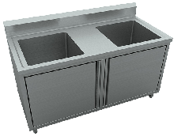
2 | 挂墙电热开水器 | 405*360*840 | 功率：6KW/380V，容量：40L，整体灌注发泡保温，不锈钢外壳，配不锈钢挂墙架。 | 1 | 台 |  | 0 | 
3 | 四门双机双温雪柜 | 1220*710*1950 | 温度范围：-15℃～-5℃/0℃～10℃，不锈钢箱体加厚保温层，暗藏铜管蒸发器、冷凝器，制冷方式：直冷，进口压缩机组，自动回归弹簧门。 | 1 | 台 |  | 0 | 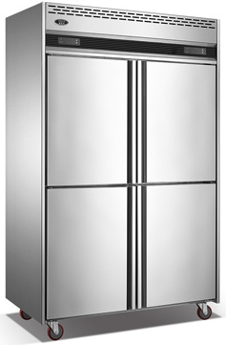
4 | 收糠操作柜 | 700*700*800 +150 | 面板采用δ=1.2mm不锈钢板制作,中间夹18厘木板,底封防水胶膜及焊接槽形加强筋；下层板采用δ=1.0mm不锈钢板，不锈钢导轨，φ38不锈钢管作脚架,配可调节子弹脚。 | 1 | 台 |  | 0 | 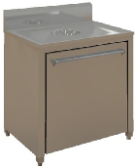
5 | 敞口双层挂墙柜 | 1900*400*700 | 采用δ=1.0㎜不锈钢板制作 | 1 | 台 |  | 0 | 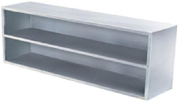
6 | 双通道打荷台 | 1500*700*800 | 面板采用δ=1.0mm不锈钢板制作，底焊接槽形加强筋；层板、侧板及趟门采用δ=0.8mm不锈钢板制作，φ38不锈钢管作脚架,配可调节子弹脚。 | 1 | 台 |  | 0 | 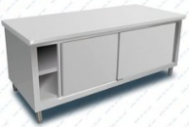
7 | 双层砧板工作台 | 1500*700*800 | 面板采用δ=1.0mm不锈钢板制作，底焊接槽形加强筋；下层板采用δ=0.8mm不锈钢板，φ38不锈钢管作脚架,配可调节子弹脚。 | 1 | 台 |  | 0 | 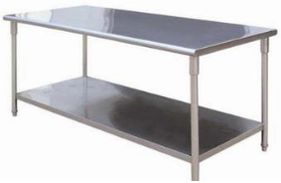
8 | 六盆电蒸饭柜 | 710*650*995 | 不锈钢柜身，整体聚氨酯发泡；加重泄压阀，自动进水，自动溢水装置；功率：6KW/380V，蒸饭量：20Kg，可供人数：120-150人，蒸饭时间：45min | 1 | 台 |  | 0 | 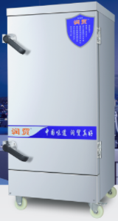
9 | 炉拼台 | 300*1100*800+450 | 采用δ=1.0㎜不锈钢板制作. | 2 | 台 |  | 0 | 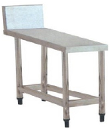
10 | 电磁大锅连小炒炉 | 2000*1100*800+400 | 外壳采用1.0mm不锈钢板制作；炉通脚采用直径50mm不锈钢管包钢管以及高度调整螺丝组成；主机2个（25+15KW/380V)，高频线电磁线圈；调节开关为磁力控制开关，数码显示板。 | 1 | 台 |  | 0 | 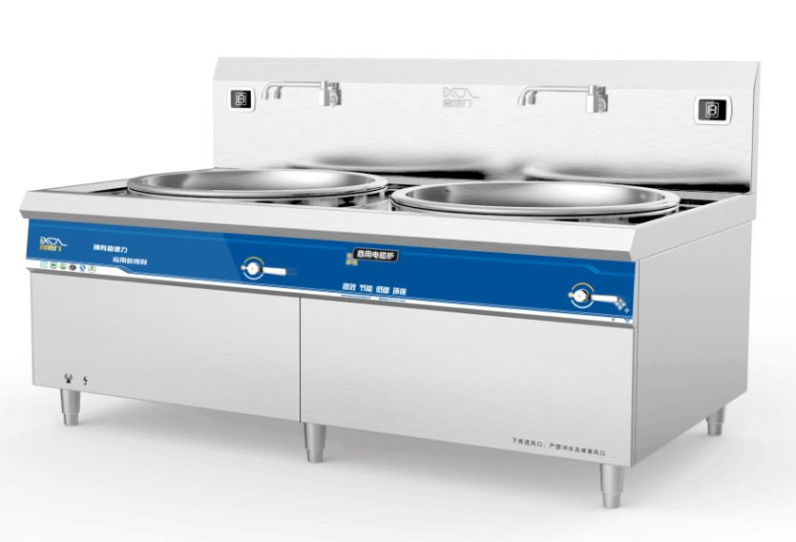
11 | 电磁单头煲汤炉 | 650*700*1200 | 外壳采用1.0mm不锈钢板制作；炉通脚采用直径50mm不锈钢管包钢管以及高度调整螺丝组成；主机1个（15KW/380V)，高频线电磁线圈；调节开关为磁力控制开关，数码显示板；配φ500mm电磁炉专用煲汤桶1个。 | 1 | 台 |  | 0 | 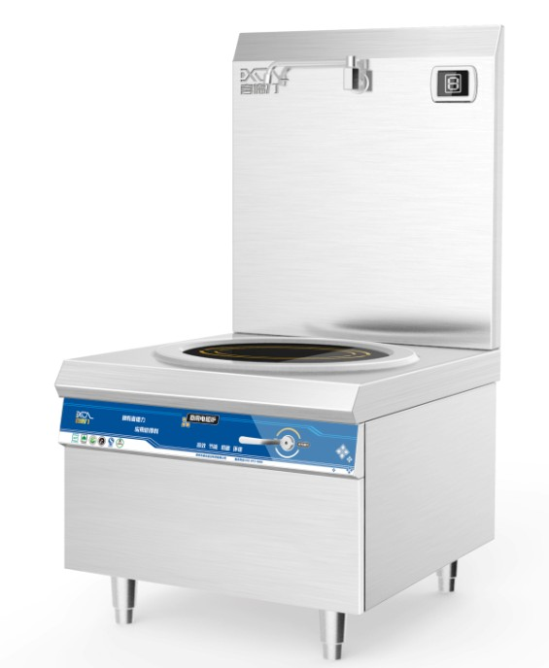
12 | 五格保温汤池 | 1800*700*800 | 面板采用δ=1.0mm不锈钢板制作，侧板、背板及水池采用δ=1.0mm不锈钢板制作，下层疏格采用δ=0.8mm不锈钢板折弯制作，配5套1/1*150mm份数盆，2KW/220V发热管，自动恒温控系统，可调节子弹脚。 | 1 | 台 |  | 0 | 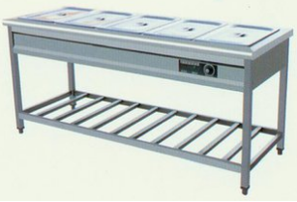
13 | 保温饭车 | 700*700*800 | 面板采用1.2mm不锈钢板制作，其他采用1.0mm不锈钢板，内桶配一个500*500的不锈钢桶，国产优质6分排水球阀，配4个万向脚轮。 | 2 | 台 |  | 0 | 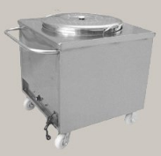
14 | 高温消毒柜 | 1170*520*1900 | 功率：约2.6KW/220V，容量：约800l | 1 | 台 |  | 0 | 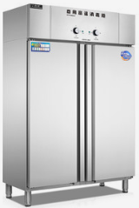
15 | 回收车 | 1500*600*800 | 厂制品，车身面板采用δ=1.0㎜不锈钢板制作，其他采用0.8mm不锈钢板制作，扶手采用φ30mm不锈钢圆管制作，配4个万向脚轮。 | 1 | 台 |  | 0
16 | 单层米面架 | 1200*700*150 | 厂制品。支柱采用50*50mm不锈钢方管制作，梳格采用38*25mm不锈钢扁管制作，配全钢可调脚。 | 1 | 台 |  | 0 | 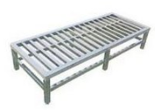
17 | 四层栅格货架 | 1500*500*1500 | 支柱采用φ38mm不锈钢圆管制作，框架采用38*25不锈钢方管制作，疏格层板采用δ=1.0mm不锈钢板折弯制作，配全钢可调脚。 | 1 | 台 |  | 0 | 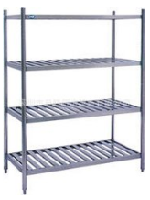
18 | 灭蝇灯 | 16W/220V | 1、规格：380*120*235mm 2、功率：16W/220V 3、适用面积：70㎡ 4、诱蚊方式：UVA紫光灯 5、放置方式：悬挂式 6、材质：外壳采用加大加厚ABS材质抗摔阻燃，经久耐用。 7、配件：灯管2支（已装机）、粘纸10张。 | 2 | 盏 |  | 0 | 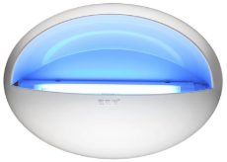
19 | 风幕机 |  | 1、规格：L=900mm 2、功率：≤200W 3、风速：9~11(m/s) 4、风量：2500~3000(m³) 5、控制方式：双档风速调节 6、材质：ABS外壳 | 1 | 台 |  | 0 | 
20 | 挡鼠板 | 量制 | 采用0.6mm不锈钢板制作，高度：600mm。 | 2 | 台 |  | 0 | 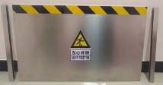
21 | 不锈钢油网烟罩（配烟罩灯） | L*1200*500 | 采用1.0㎜不锈钢板制作，配不锈钢集油杯。 | 4.2 | 米 |  | 0 | 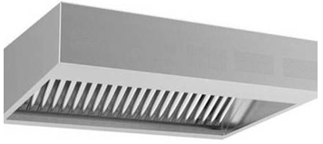
22 | 不锈钢隔油网 |  | 采用0.8㎜不锈钢板制作。 | 9 | 块 |  | 0 | 
23 | 不锈钢护墙板 |  | 采用1.0㎜不锈钢板制作。 | 4.2 | 米 |  | 0
24 | 集油烟槽 |  | 采用1.2㎜不锈钢板制作。 | 9 | ㎡ |  | 0
25 | 油烟管 | 600*500 | 采用1.2㎜不锈钢板制作。 | 32 | ㎡ |  | 0
26 | 弯头、变通、三通 |  | 采用1.2㎜不锈钢板制作。每个弯头按最大弧长计算长度计算最大口径面积的2倍、变径按最大口径的最长单边计算面积的2倍及三通按最大长度及宽度的最大口径面积的2倍计算。 | 34 | ㎡ |  | 0
27 | 柜式抽油烟风机 | 20寸4KW | 环保型低噪音，双进风，仿西德猪笼式机芯、进口轴承，双层柜身，内衬隔音棉，噪音：≤60dB，风量： 23740-28615m³/h。 | 1 | 台 |  | 0 | 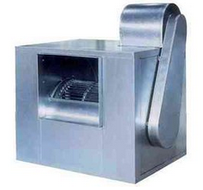
28 | 风机底座及减震 |  | 采用优质槽钢和50角铁制作，防锈处理，配阻尼式减震器一组。 | 1 | 台 |  | 0
29 | 油烟净化器 | 553*1368*705 | 处理风量：12000m³ /h.处理效率：≧92% | 1 | 台 |  | 0 | 
30 | 净化器底座 |  | 采用优质槽钢和50角铁制作，防锈处理。 | 1 | 台 |  | 0
31 | 降压启动电箱 |  | 降压启动电箱，有效降低启动电流，保护电机免受启动电流过大烧毁，含缺相、漏电、过载保护装置。 | 1 | 台 |  | 0 | 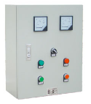
32 | 减震软接 |  | 国产优质防腐、防油帆布制作并作密封处理，配紧固件。 | 2 | 套 |  | 0 | 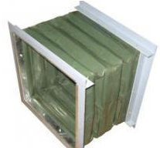
33 | 150℃防火阀 | 600*500 | 平时呈开启状态，火灾发生时，烟管温度达到150℃，熔断条熔断，防火阀在扭簧力作用下自动关闭，隔绝火源。 | 1 | 台 |  | 0 | 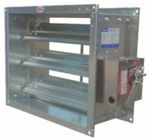
34 | 柜式鲜风机 | 15寸3KW/380V | 环保型低噪音，双进风，仿西德猪笼式机芯、进口轴承，双层柜身，内衬隔音棉，噪音：≤60dB，风量：7821-8756m³/h。 | 1 | 台 |  | 0
35 | 风机底座及减震 |  | 采用优质槽钢和50角铁制作，防锈处理，配阻尼式减震器一组。 | 1 | 台 |  | 0
36 | 鲜风机启动电箱 |  | 降压启动电箱，有效降低启动电流，保护电机免受启动电流过大烧毁，含缺相、漏电、过载保护装置。 | 1 | 台 |  | 0 | 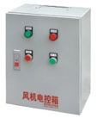
37 | 70℃防火阀 | 450*400 | 平时呈开启状态，火灾发生时，烟管温度达到70℃，熔断条熔断，防火阀在扭簧力作用下自动关闭，隔绝火源。 | 1 | 台 |  | 0 | 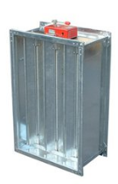
38 | 鲜风管 | 450*400 | 采用1.0㎜不锈钢板制作。 | 16 | ㎡ |  | 0
39 | 弯头、变通及三通 |  | 采用1.0㎜不锈钢板制作。每个弯头按最大弧长计算长度计算最大口径面积的2倍、变径按最大口径的最长单边计算面积的2倍及三通按最大长度及宽度的最大口径面积的2倍计算。 | 8 | ㎡ |  | 0
40 | 不锈钢鲜风咀 | φ160 | 采用优质不锈钢制作，风口45°调节，风口颈部配风量调整板，可随意调整风量。 | 15 | 个 |  | 0 | 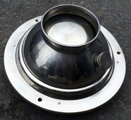
41 | 铝合金播风口 | 300*200 | 采用优质铝合金制作，可调整风量及风向。 | 2 | 个 |  | 0
42 | 减震软接 |  | 国产优质防腐、防油帆布制作并作密封处理，配紧固件。 | 2 | 套 |  | 0
 |  |  |  |  |  |  | 0
合计：此价格含税、含运、含安装 |  |  |  |  | 元 |  | 0
 | 报价单位（公章） | 公司名称：__

